상품제안서
2세대 오브제2 LED시계&멀티고속무선충전기 15W | 상품코드: S20869

 |  |  |  |  |  |  | 02-713-8555 | www.synergygift.co.kr
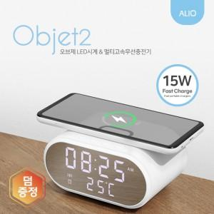 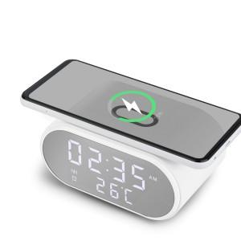

【상세/제작정보】 | 온도, 알람기능이 탑재된 탁상시계형 고속무선충전기

【인쇄/포장옵션】 | 레이저, 풀칼라 / 포장지포장

【공급단가】 | 수량 | 20~ | 50~ | 100~ | 300~ | 1,000~
*VAT별도 | 단가 | 14,500원 | 13,600원 | 13,100원 | 12,600원 | 12,100원

【상품 URL】 | https://www.synergygift.co.kr:443/src/goods_detail.php?gdno=20869

